Anleitung
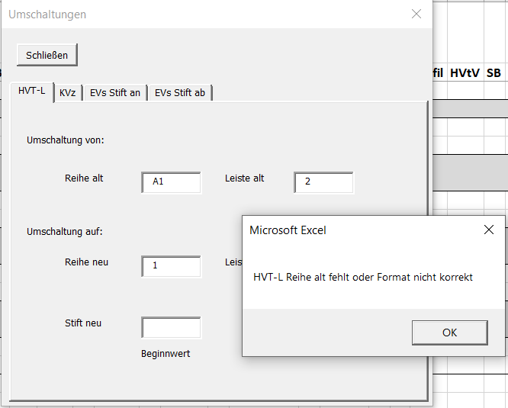
Anleitung: Schaltzettel aus FxP besser lesbar machen mit Excel-Makro

A. CSV Import
1. | In FlexProd über den Inventar-Browser den Schaltzettel erzeugen lassen und exportieren
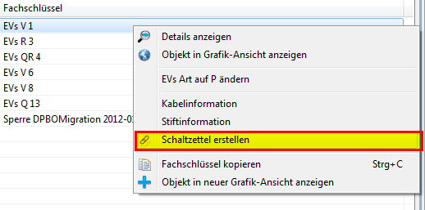
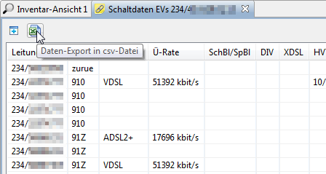

2. | Excel-Makro-Datei öffnen, Makros aktivieren, Button „CSV Import“ drücken, Datei auswählen
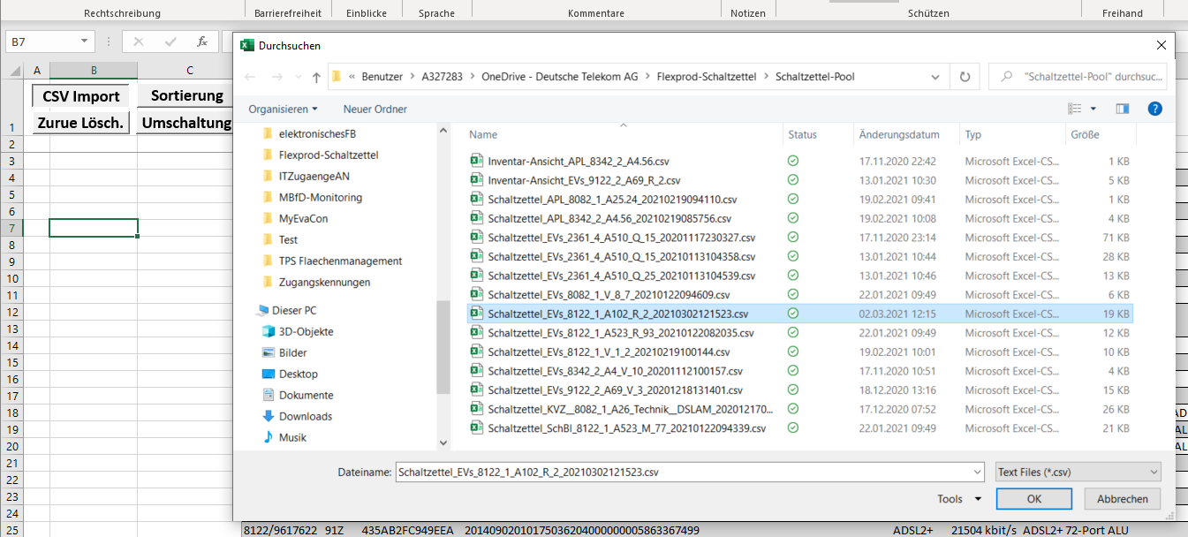

3. | Excel liest die Daten ein und formatiert den Schaltzettel. Kann aus dem Dateinamen eine existierende EVS Nr. ermittelt werden, erfolgt bereits beim Import eine Vor-Sortierung.

4. | Bei Bedarf kann jetzt z.B. eine PDF aus Excel erstellt werden. Der Druckbereich ist bereits festgelegt – es muss keine weitere Einstellung vorgenommen werden.
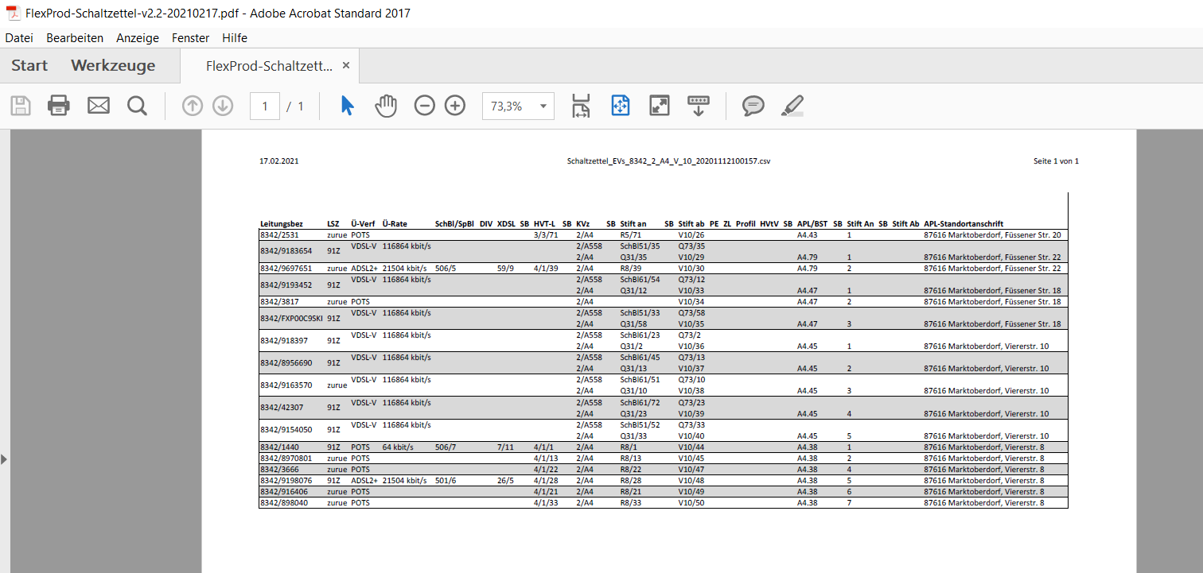

B. Zurue Löschen
 | Zurue Leitungen können bei Bedarf aus dem Schaltzettel gelöscht werden |  |  |  |  | Dazu den Butten Zurue Lösch. Auf dem Tabellenblatt Schaltzettel anklicken

 |  |  |  |  |  | Nach Löschung wird die Anzahl der gelöschten Zeilen angezeigt
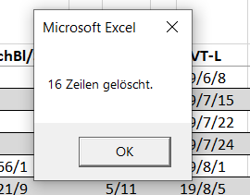

 | Daraufhin erfolgt die Anzeigenaktualisierung

C. Sortierung
1. | Nach Klick auf den Button Sortierung öffnet sich dieses Unterfenster, in dem die Angaben zum sortierenden EVS, Stift an oder Stift ab bzw. wenn die EVS Nr. nicht ausreichend wäre, auch zum KVz erfolgt

 |  | Sortierung EVS Stift an |  |  | Sortierung EVS Stift ab |  |  |  | Sortierung APL - keine Angaben erforderlich
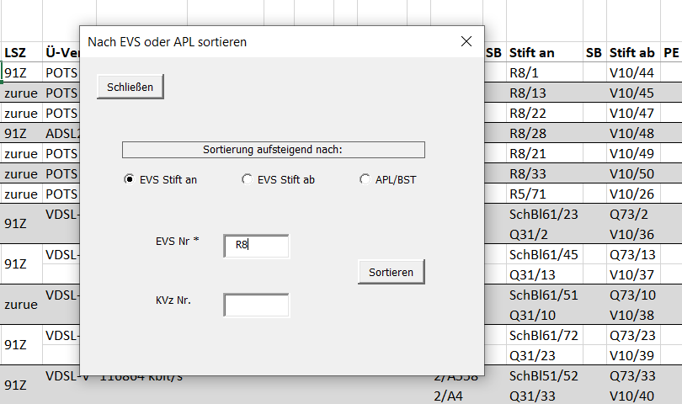
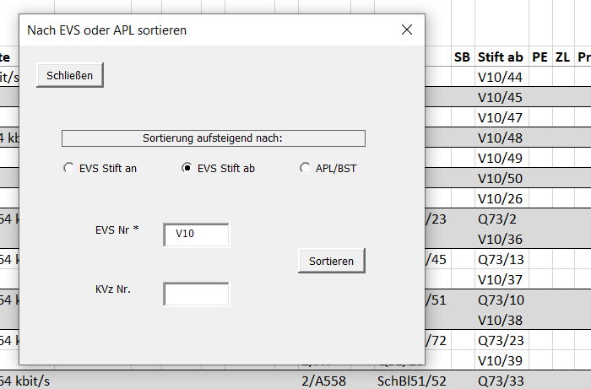
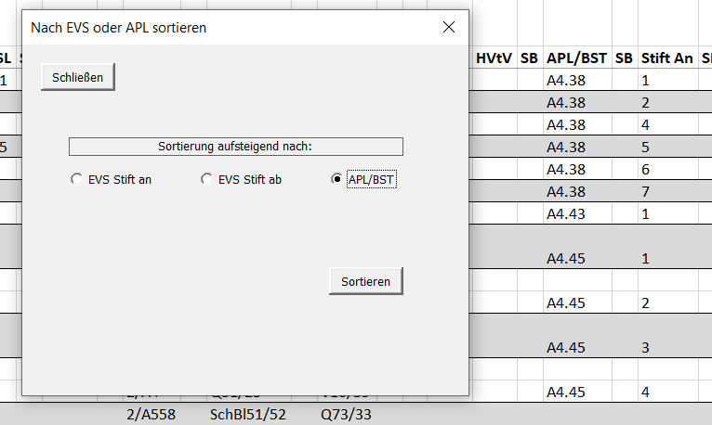

2. | Nach erfolgreicher Sortierung, entsprechend den Angaben, erfolgt ein Hinweistext.
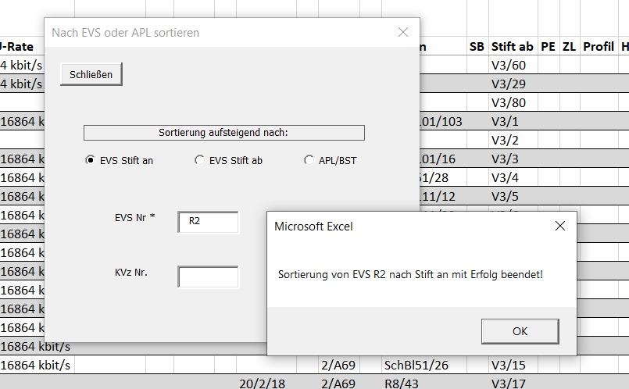

3. | Kann mit den entsprechenden Angaben keine Sortierung durchgeführt werden, erfolgt ebenso ein Hinweis
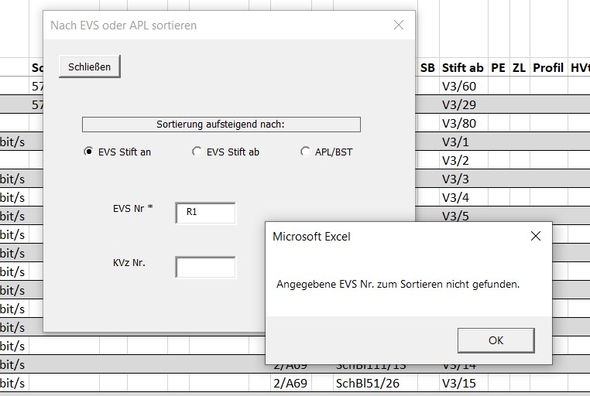

D. Umschaltung
1. | Es gibt 4 Umschaltevarianten, über Reiter auswählbar

 |  | HVT-L |  | KVz |  |  | Evs Stift an |  |  | EVS Stift ab
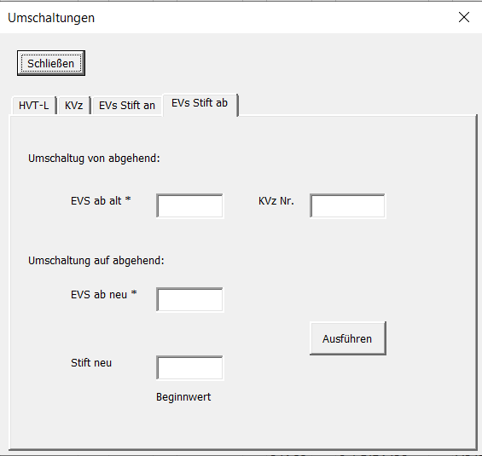
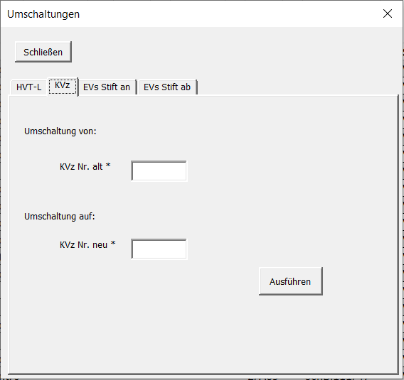
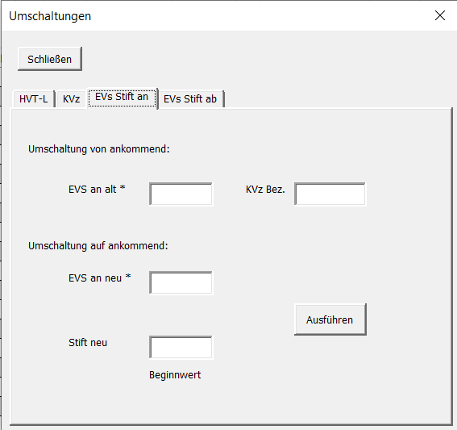
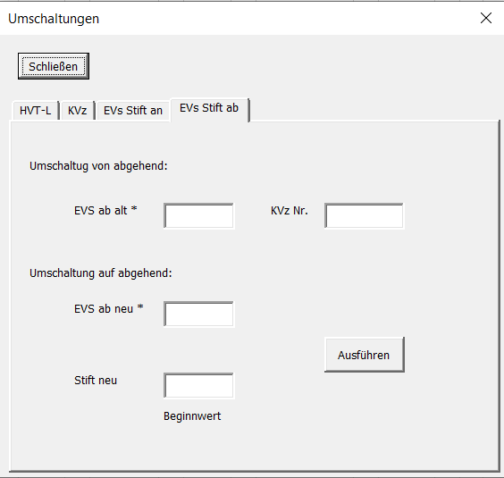

2. | Beispiel: HVT-L Seite und Evs R8 soll auf R9 umgeschaltet werden mit neuen Beginn Stift Nr. 20

 | Nach dem Löschen der Zurue Ltg. Ergibt sich folgende übrige Leitungsführung ergänzt um Sortierung nach R8

 | Dazu wird zuerst nach EVS R8 sortiert

a) | Umschaltung HVT-L
 | HVT-L Umschaltung 4/1 auf 4/2 ab freien Stift z.B. 20 |  | Nach Ausführung werden die Anzahl der Umschaltungen angezeigt |  |  |  |  | Ergebnis im Schaltzettel
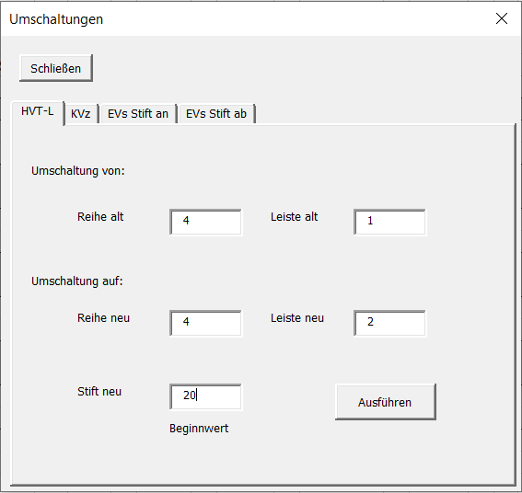
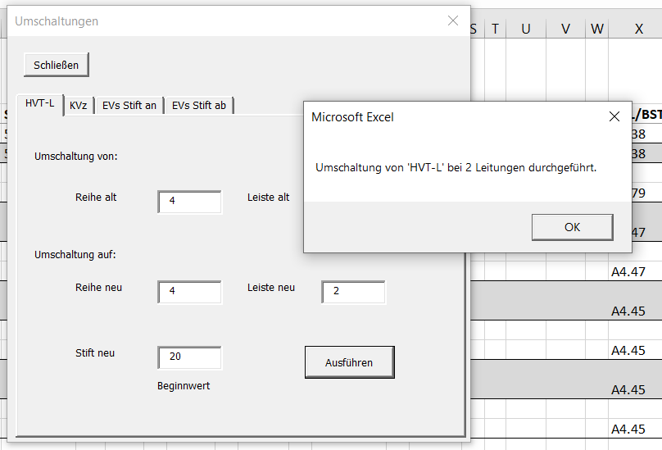

b) | Umschaltung EVS Stift an

 | Identisch zur HVT-L Umschaltung auch die Umschaltung bei EVS Stift an |  |  | Nach Ausführung werden die Anzahl der Umschaltungen angezeigt
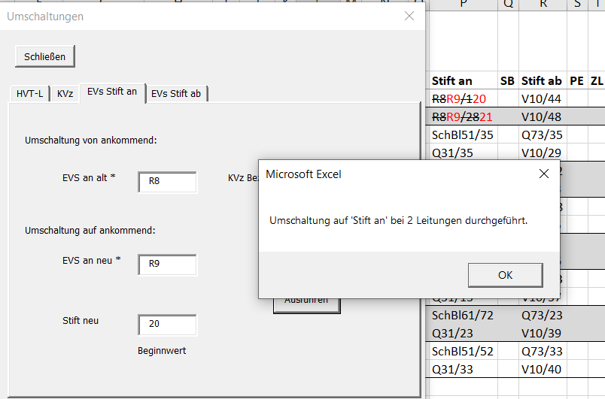
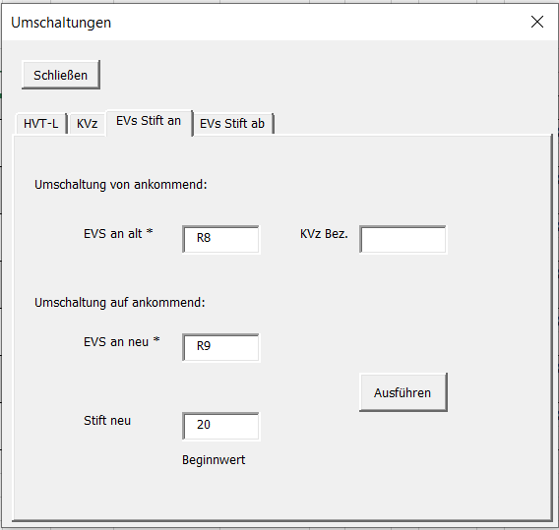

 | Wird kein Stift neu Startwert angegeben, Beginn bei 1

 | Konnten zu den Angaben keine Leitungen gefunden werden, erfolgt dieser Hinweis |  |  |  | Ergebnis im Schaltzettel bei erfolgreicher Umschaltung
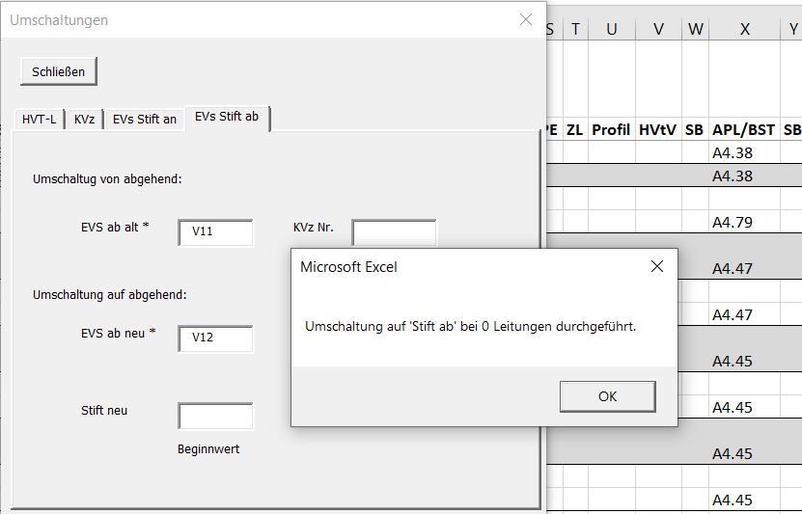
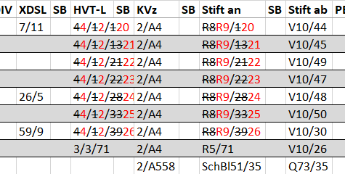

E. Eingabeprüfung
 | Reihe, Leiste und Stift-Eingaben müssen numerisch und KVZ, Evs alphanumerisch sein

